Лист1
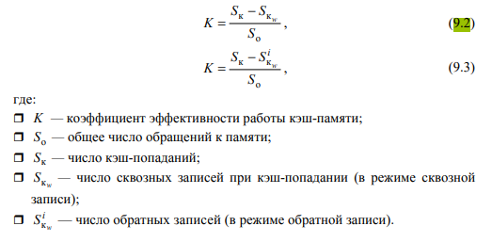
Способ | Сквозная запись |  |  |  |  |  | 4 лр
Алгоритм | Случайное замещение |  | Очередь |  | Бит U
Размер | без W | с W | без W | с W | без W | с W
4 | 0 | 0.083333333333 | 0.041666666667 | 0 | 0 | 0
8 | 0.041666666667 | 0.16666666667 | 0.041666666667 | 0.041666666667 | 0.083333333333 | 0.16666666667
16 | 0.16666666667 | 0.16666666667 | 0.16666666667 | 0.16666666667 | 0.16666666667 | 0.16666666667
32 | 0.16666666667 | 0.16666666667 | 0.16666666667 | 0.16666666667 | 0.16666666667 | 0.16666666667

Способ | Обратная запись
Алгоритм | Случайное замещение |  | Очередь |  | Бит U
Размер | без W | с W | без W | с W | без W | с W
4 | 0.083333333333 | 0.041666666667 | 0.083333333333 | 0 | 0.041666666667 | 0.041666666667
8 | 0.16666666667 | 0.083333333333 | 0.041666666667 | 0.125 | 0.16666666667 | 0.16666666667
16 | 0.16666666667 | 0.16666666667 | 0.16666666667 | 0.16666666667 | 0.16666666667 | 0.16666666667
32 | 0.16666666667 | 0.16666666667 | 0.16666666667 | 0.16666666667 | 0.16666666667 | 0.16666666667

Способ | Сквозная запись |  |  |  |  |  | 6 лр
Алгоритм | Случайное замещение |  | Очередь |  | Бит U
Размер | без W | с W | без W | с W | без W | с W
4 | 0.0058139534884 | 0.0058139534884 | 0 | 0 | 0 | 0
8 | 0.075581395349 | 0.098837209302 | 0.098837209302 | 0 | 0.0058139534884 | 0.0058139534884
16 | 0.33139534884 | 0.32558139535 | 0.41279069767 | 0.36046511628 | 0.39534883721 | 0.40697674419
32 | 0.58139534884 | 0.54069767442 | 0.58139534884 | 0.60465116279 | 0.61627906977 | 0.62209302326

Способ | Обратная запись
Алгоритм | Случайное замещение |  | Очередь |  | Бит U
Размер | без W | с W | без W | с W | без W | с W
4 | 0.0058139534884 | 0.0058139534884 | 0 | 0 | 0 | 0
8 | 0.12790697674 | 0.11627906977 | 0.098837209302 | 0.023255813953 | 0 | 0.011627906977
16 | 0.31976744186 | 0.34302325581 | 0.41279069767 | 0.36046511628 | 0.38953488372 | 0.38953488372
32 | 0.58139534884 | 0.60465116279 | 0.64534883721 | 0.5523255814 | 0.61627906977 | 0.59302325581

